エントリーシート
「クリーム色」のセルにもれなく
入力してください。
提出先：協会けんぽ京都支部 |  |  |  |  |  |  |  | FAX 075-256-8670

健康事業所宣言 エントリーシート

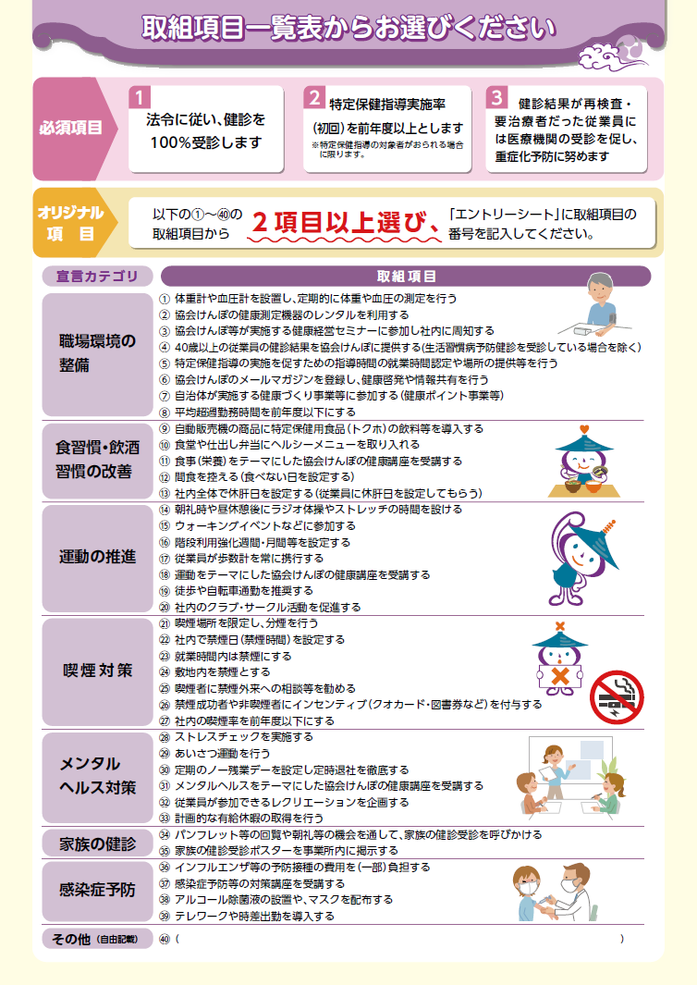
当社は、従業員一人ひとりが心身ともに元気で働ける会社を目指し、 従業員の健康づくりを積極的に取り組みます。

STEP1 |  |  |  | 必須項目の確認、オリジナル項目をご記入ください。

 | 必須項目

 | オリジナル項目 |  |  |  |  | 右側の「取組項目一覧表 ①～㊵」をご覧ください。

 | Ａ |  | 裏面の取組項目①～㊵のうち、貴社で設定される取組番号を「２項目以上」ご記入ください。 なお、㊵その他（自由記載）がある場合は、その他の欄に取組内容をご記入ください。

 |  | オリジナル項目 |  |  | 取組番号 |  |  |  |  |  | ※オリジナル項目の 取組番号は、最大 12項目までとします

 |  |  |  |  | その他

 | Ｂ |  | 【A】のうち、特に注力する取組番号を ２～４項目、枠内に記入してください。 ※宣言証に記載します |  |  |  |  |  | 取組 番号

STEP2 |  |  |  | 事業所・担当者情報をご記入ください。
 |  |  |  |  |  |  |  |  |  | ＨＰ用（Excel版）
（郵便番号） 事業所 所在地

 |  |  |  |  |  |  |  |  |  | 協会けんぽ京都支部のホームページ等で 事業所名の掲載を 希望しない場合はチェックして ください。
事業所 名称

電話番号

ご担当者様 | 記号番号 |  |  | 記号 |  |  | 番号 |  |  | 資格情報のお知らせ等に掲載されている記号番号をご記入ください。

 | ご担当者名 フルネーム |  |  | （ふりがな） |  |  |  |  |  | ご担当者様は、健康保険委員として登録します。 ※被保険者ご本人が対象です。

 | メール アドレス |  |  |  |  |  |  |  |  | メールマガジンの利用規約はこちらからご確認ください。
（2026.8）
 | ※利用規約に同意の上、上記メールアドレスにメルマガの配信を希望します

